Лист1
Номер бага | Описание | Шаги воспроизведения | Ожидаемый результат | Комментарий | Вложения
1 | Не происходит вход в учетную запись | Открыть сайт по ссылке https://test-powerbank.astondevs.ru/ . Ввести учетные данные: телефон +70000000000, пароль R2D2 | Происходит вход в учетную запись | Не происходит вход в учетную запись и не отображаются подсказки о причине ошибки. | 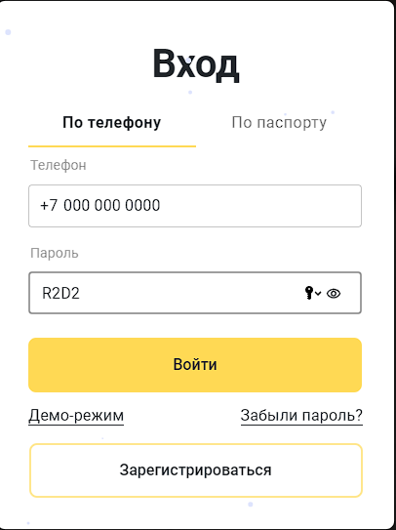
2 | Не происходит вход в учетную запись | Открыть сайт по ссылке https://test-powerbank.astondevs.ru/ . Ввести учетные данные: телефон +79261860132, пароль 88Vandal88 | Происходит вход в учетную запись | Появляется посказка "Неверный логин или пароль. Повторите попытку или нажмите на ссылку "Забыли пароль?", чтобы сбросить его" | 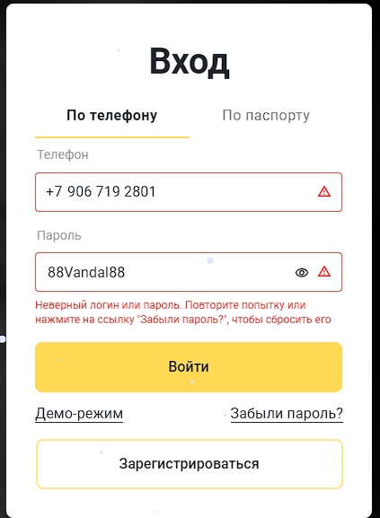
3 | Не удается зарегистрировать нового польхователя по номеру телефона |  | Завершение регистрации | Появляется окно с ошибкой "400" | 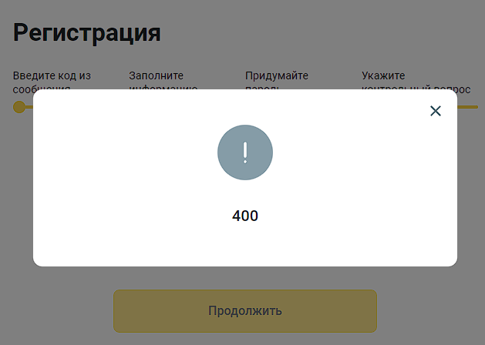
4 | Не открывается вкладка "Демо-режим" | Открыть сайт по ссылке https://test-powerbank.astondevs.ru/ Нажать на кнопку "Демо-режим" | Происходит переход на страницу Демо-режима | Открывается новая вкладка с информацией "Данный раздел находится в стадии разработки" Приносим извинения за доставленные неудобства" | 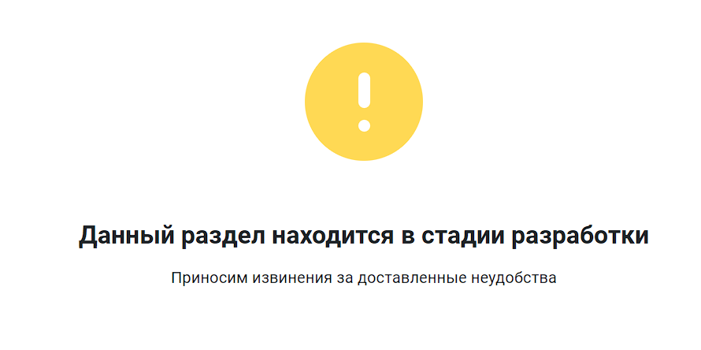
5 | Не открывается вкладка "Банк в вашем телефоне" | Открыть сайт по ссылке https://test-powerbank.astondevs.ru/ Нажать на кнопку "Банк в вашем телефоне" | Происходит переход на страницу Банк в вашем телефоне | Открывается новая вкладка с информацией "Данный раздел находится в стадии разработки" Приносим извинения за доставленные неудобства"
6 | Не открывается вкладка "Рекомендуйте друзьям" | Открыть сайт по ссылке https://test-powerbank.astondevs.ru/ Нажать на кнопку "Рекомендуйте друзьям" | Происходит переход на страницу Рекомендуйте друзьям | Открывается новая вкладка с информацией "Данный раздел находится в стадии разработки" Приносим извинения за доставленные неудобства"
7 | Не открывается вкладка "Деньги наличными" | Открыть сайт по ссылке https://test-powerbank.astondevs.ru/ Нажать на кнопку "Деньги наличными" | Происходит переход на страницу Деньги наличными | Открывается новая вкладка с информацией "Данный раздел находится в стадии разработки" Приносим извинения за доставленные неудобства"
8 | Не открывается вкладка "Оформите виртуальную карту" | Открыть сайт по ссылке https://test-powerbank.astondevs.ru/ Нажать на кнопку "Оформите виртуальную карту" | Происходит переход на страницу Оформите виртуальную карту | Открывается новая вкладка с информацией "Данный раздел находится в стадии разработки" Приносим извинения за доставленные неудобства"
9 | Нельзя выбрать город в разделе банкоматы и отделения | Открыть сайт по ссылке https://test-powerbank.astondevs.ru/ Нажать кнопку "Банкоматы и отделения" Нажать на "самолетик" выбора населенного пункта | Предоставляется возможность выбора или ввода интересуещего города | Ничего не происходит
10 | Некорректная работа поля "поиск по адресу" | Открыть сайт по ссылке https://test-powerbank.astondevs.ru/ Нажать кнопку "Банкоматы и отделения", в поле "поиск по адресу" ввести Оренбург | В процессе ввода появляется список релевантных населенных пунктов для удобства поиска. После нажатия кнопки "Enter" на клавиатуре карта перемещается на выбранный город и отбражаются офисы/банкоматы/терминалы банка, либо наглядно демонстрируется их отсутствие в выбранном городе | Ничего не происходит. На крестик нельзя очистить поле запроса и при помощи кнопок на клавиатуре нельзя очистить поле "Поиск по адресу" | 